상품제안서
코로나 생활안심세트-VM504 | 상품코드: F19796

 |  |  |  |  |  |  | 02-412-0044 | www.easy1.co.kr
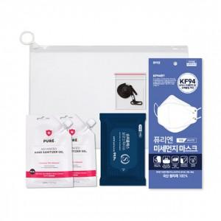

【상세/제작정보】

【인쇄/포장옵션】 | 스티커 / 포장불가능

【공급단가】 | 수량 | 200~ | 500~ | 1,000~ | 3,000~ | 5,000~
*VAT별도 | 단가 | 3,440원 | 3,310원 | 3,180원 | 3,060원 | 2,980원

【상품 URL】 | https://dev.easy1.co.kr:443/src/goods_detail.php?gdno=19796

